CARATULA
MUNICIPIO DE COLÓN, QRO.
2024-2027
SECRETARÍA DE OBRAS PÚBLICAS

OBRA : | CONSTRUCCIÓN DE TERRACERIAS EN PISTA DE ATLETISMO EN LA UNIDAD DEPORTIVA, COLÓN, QRO.

LOCALIDAD: | CABECERA MUNICIPAL

MUNICIPIO: | COLÓN

SECRETARÍA DE OBRAS PUBLICAS
DEPTO. DE PROYECTOS

EXPEDIENTE TÉCNICO INICIAL

 |  | HABITANTES: | 10000

CROQ
MUNICIPIO DE COLÓN, QRO.
SECRETARÍA DE OBRAS PÚBLICAS
DIRECCIÓN ADMINISTRATIVA
DEPARTAMENTO DE PROYECTOS

 | CROQUIS DE LOCALIZACIÓN

NOMBRE DE LA OBRA : |  | CONSTRUCCIÓN DE TERRACERIAS EN PISTA DE ATLETISMO EN LA UNIDAD DEPORTIVA, COLÓN, QRO.
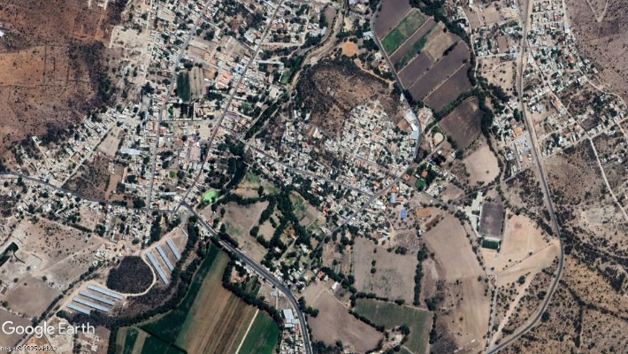

MUNICIPIO: | COLÓN
LOCALIDAD: | CABECERA MUNICIPAL
REFERENCIAS DE UBICACION
1 | UNIDAD DEPORTIVA "JAVIER SALINAS GUEVARA"
2 | CANCHA DE FÚTBOL

ZONA DE PROYECTO
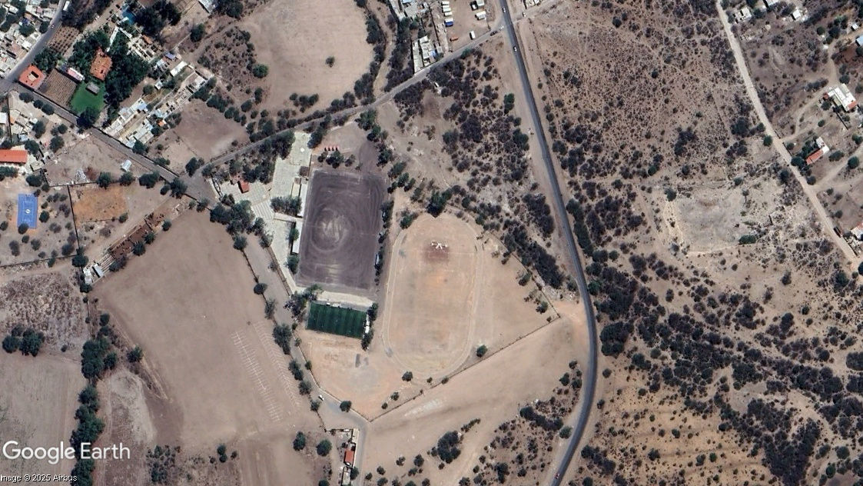

1

2

REP FOTO
MUNICIPIO DE COLÓN, QRO.
SECRETARÍA DE OBRAS PÚBLICAS
DIRECCIÓN ADMINISTRATIVA
DEPARTAMENTO DE PROYECTOS

 | REPORTE FOTOGRÁFICO
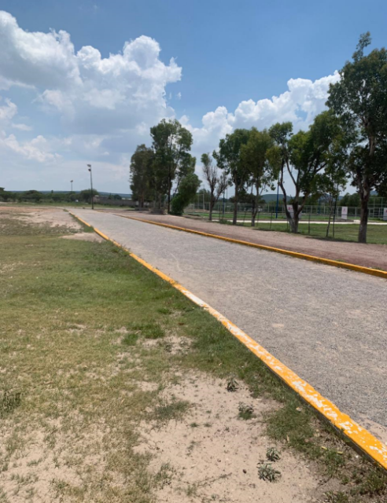
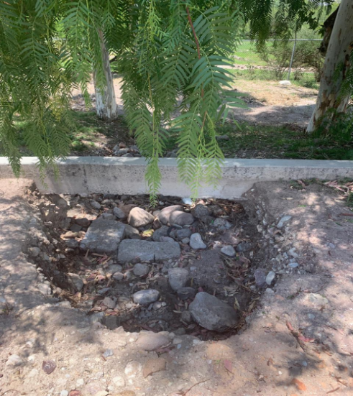
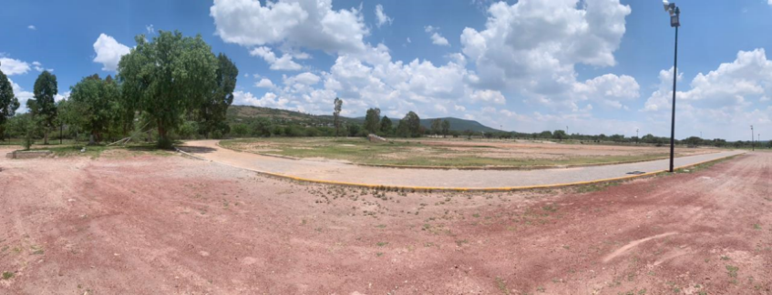
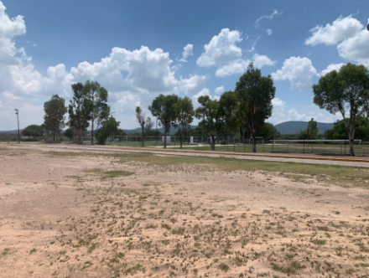
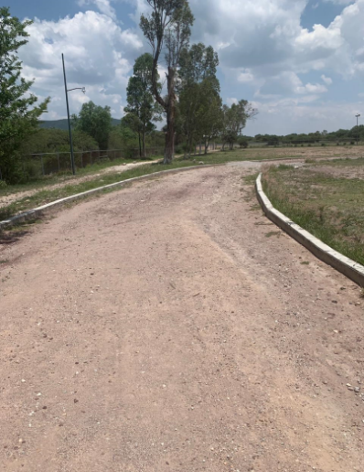
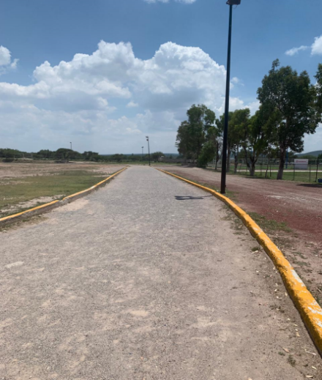
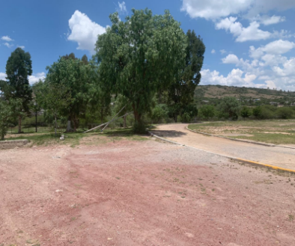

COORDENADAS
MUNICIPIO DE COLÓN, QRO.
SECRETARÍA DE OBRAS PÚBLICAS
DIRECCIÓN ADMINISTRATIVA
DEPARTAMENTO DE PROYECTOS

 | COORDENADAS DE LOCALIZACIÓN
Ubicación física de la obra: |  | CONSTRUCCIÓN DE TERRACERIAS EN PISTA DE ATLETISMO EN LA UNIDAD DEPORTIVA, COLÓN, QRO.

PUNTO A se ubica en las coordenadas UTM: |  |  | X = 391490.97 m E | Y = 2297677.34 m N
coordenadas geográficas: |  | 20°46'32.62"N | 100° 2'32.92"O | ELEVACION | 1931 m.s.n.m
Coordeandas decimales: |  | 20.775728° |  | -100.042478°

PLAZA HÉROES DE LA REVOLUCIÓN No.1 COL. CENTRO, COLÓN, QRO.
C.P. 76270 TELÉFONOS (419) 2.92.01.08 - 2.92.00.61 - 2.92.02.34
Figura 1.- | PISTAS DE ATLETISMO |  | EN | CABECERA MUNICIPAL | , COLÓN, QRO.

FICHA INFORMATIVA GRAL.
Ficha Informativa

Departamento de proyectos

 |  |  |  | Nombre de la obra: |  |  | CONSTRUCCIÓN DE TERRACERIAS EN PISTA DE ATLETISMO EN LA UNIDAD DEPORTIVA, COLÓN, QRO.

 | FUENTE DE INVERSIÓN: |  |  |  | FONDO MUNICIPAL

 |  |  | BENEFICIARIOS: |  | 10000 | HABITANTES

 | Se propone la construcción de terracerías en pista de atletismo en la unidad deportiva, en la cual se describen las siguientes caracteristicas que la conforman:

 |  | UNIDAD
• | 3262.00 | m2 | PISTA DE ATLETISMO
• | 3262.00 | m2 | CARPETA ASFALTICA
• | 550.94 | ml | GUARNICIÓN
• | 135.66 | m3 | MURO DE MAMPOSTERÍA

 | Se contempla pavimento asfáltico, muro de mampostería, excavaciones, movimiento de tierra, preparación del terreno y renivelaciones necesarias que surjan en la ejecución de la obra.

 | La Obra Incluye reparaciónes y renivelaciónes que surgan en los labores de ejecución.

 |  |  |  |  |  |  |  | MONTO: | $3,500,000.00

